プレイヤー操作
プレイヤー操作

 |  |  |  |  |  |  | プロトステータス
 | 項目 |  |  |  |  | 数値 | HP | 10000 |  | プロトでは死なない様に
 | 歩く |  |  |  |  | 左スティック | 攻撃力 | 15
 | 走る |  |  |  |  | B | 移動速度 | 4m/s |  |  | 攻撃範囲
 | ジャンプ |  |  |  |  | A | 攻撃頻度 | 1秒に1回
 | 仲間ロボ呼び出し |  |  |  |  | ZR | 攻撃範囲 | 1.5m×1.5m |  |  |  | 上からみた図
 | 仲間ロボ切り替え |  |  |  |  | L、R | Capsule、出した時の大きさ
 | カメラ |  |  |  |  | 右スティック |  |  |  |  |  | 正面
 | 攻撃 |  |  |  |  | Y | 属性 | なし |  |  |  | キャラ

 | カメラプレイヤーに追従、背後に回るとかは無しでいい
 | 高さ1m,

こんぼ！
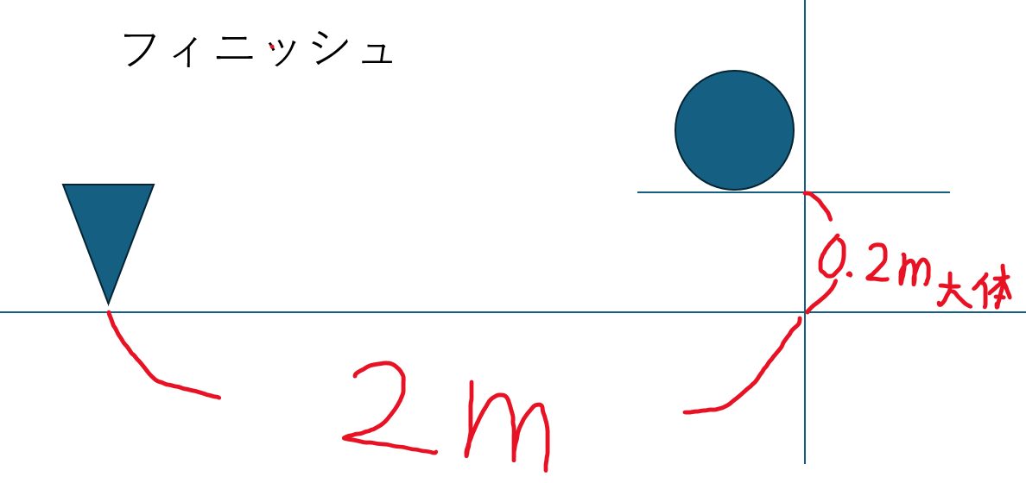
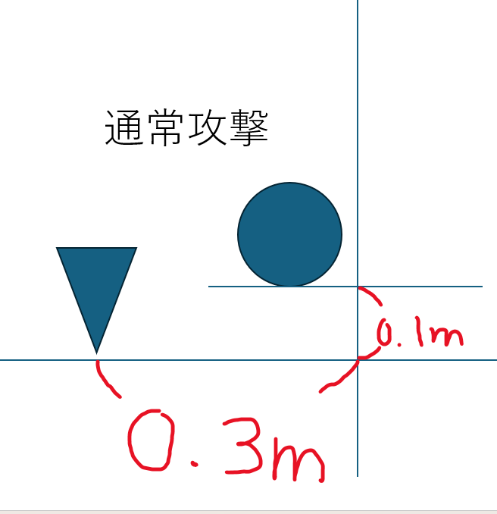
 | 通常① | → | 通常② | → | フィニッシュ |  |  |  |  |  |  |  | 通常攻撃
 |  |  |  |  |  |  |  |  |  |  |  |  | 吹き飛ばし速度 | 2.52m/s
 | 概要 |  |  |  |  |  | 攻撃追従範囲 |  | これの真ん中に近い方が優先される |  |  |  | 最高高度 | 10cm
 | ・攻撃時0.5mまで前に進んでから攻撃判定が入る ・0.5m以内の場合、敵の目の前で止まって殴る ・フィニッシュは前に進まない ・↑は通常1、通常2、フィニッシュすべてに適用 ・殴られた敵はのノックバック ・3のみ大きくノックバックする ・フィニッシュは通常より威力が高い ・吹き飛ばし方向は、プレイヤーとのいる方向の逆側 ・吹き飛ばし距離は共通 ・吹き飛ばされてる敵は行動不能 ・固定した味方にも適用、ダメージは無し ・空中で攻撃した場合、モーション中は落ちない、攻撃後、0.2秒で0.２ｍ上昇、 |  |  |  |  |  |  |  |  |  |  |  | 吹き飛ばす方向 | 正面から斜め上33.7度
2M
 |  |  |  |  |  |  |  |  |  |  |  |  | 吹き飛ばし距離(通常) | 0.3m前方に飛んでから落ち始める
 |  |  |  |  |  |  |  |  |  |  |  |  | 攻撃命中時の停止時間 | 0.3ｍ飛んだあとに0.2s止まる(重力無効)
 |  |  |  |  |  |  |  |  |  |  |  |  | 吹き飛ばし距離(フィニッシュ) | 2m

 |  |  |  |  |  |  |  |  |  |  |  |  | フィニッシュ
 |  |  |  |  |  |  |  |  |  |  |  |  | 吹き飛ばし速度 | 7.07m/s
 |  |  |  |  |  |  |  |  |  |  |  |  | 吹き飛ばす方向 | 正面から斜め上20度
 |  |  |  |  |  |  |  |  |  |  |  |  | 吹き飛ばし距離(通常) | 2m前方に飛んでから落ち始める
 |  |  |  |  |  |  |  |  |  |  |  |  | 吹き飛ばし距離(フィニッシュ) | 2m
 |  |  |  |  |  |  |  |  |  |  |  |  | ダメージ倍率 | 2倍

回避系

仲間ロボット
仲間ロボット

矢印の先相手に強い、矢印の元相手に弱い 黒はお互い相性×
タイプ相性について

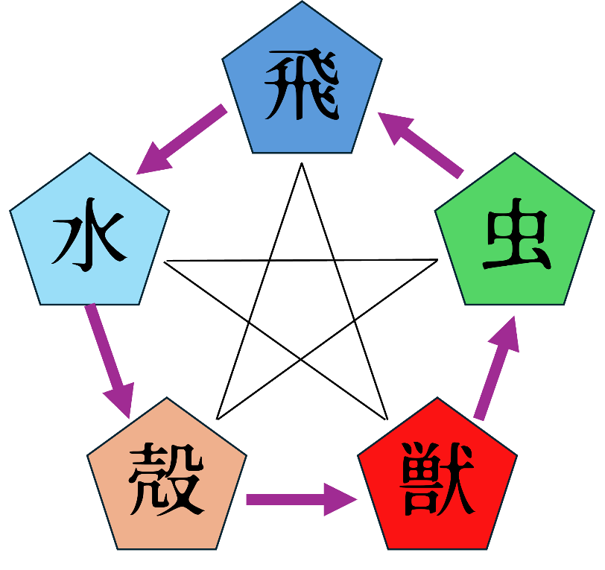
 |  |  |  |  |  |  |  |  |  |  |  |  |  |  | 概要 |  |  |  |  | 項目 |  |  | 数値
 |  |  |  |  |  |  |  |  |  |  |  |  |  |  | ・飛翔型、獣型、昆虫型、水棲型、甲殻型の5タイプ ・タイプ相性は1つの属性に強くそれ以外には弱い ・同じタイプの相手には等倍 ・矢印の先のタイプに強く、矢印の元のタイプに特別弱い ・黒線で結ばれたタイプ同士は、お互いに相性が悪い ・敵・仲間ロボットは最大2つのタイプを持つことがある ・タイプ相性によって戦闘時のダメージに補正がかかる 2タイプ 黒線の不利＋黒線の不利 → 不利のまま 有利＋t特別不利→相殺して通常 有利＋有利→有利 |  |  |  |  | 相性良、ダメージ倍率 |  |  | 1.5倍
 |  |  |  |  |  |  |  |  |  |  |  |  |  |  |  |  |  |  |  | 相性得弱、ダメージ倍率 |  |  | 0.5倍
 |  |  |  |  |  |  |  |  |  |  |  |  |  |  |  |  |  |  |  | 相性悪、ダメージ倍率 |  |  | 0.75倍

 |  |  |  |  |  |  |  |  |  |  |  |  |  |  |  |  |  |  |  | 特別不利＋特別不利 ない
 |  |  |  |  |  |  |  |  |  |  |  |  |  |  |  |  |  |  |  | 普通の不利＋特別不利 特別不利
 |  |  |  |  |  |  |  |  |  |  |  |  |  |  |  |  |  |  |  | 有利＋黒線の不利 有利

仲間ロボットについて
 | プロト版での見た目はunityにある3Dオブジェクトで代用
 | 形 |  |  |  |  | タイプ |  |  |  |  |  |  | 相性 |  |  | 概要
 | Cube、出した時の大きさ |  |  |  |  | 飛 |  |  |  |  |  |  | 水に有利 |  |  | ・仲間ロボットは基本自動戦闘。 ・仲間ロボットの攻撃範囲は、プレイヤーよりやや広い。 ・非戦闘時はプレイヤーを追従する。 ・戦闘時は敵を追従し、自動で攻撃する。 ・プレイヤーは仲間ロボットを切り替えることができる。 ・所持できる仲間ロボットは3体。 ・フィールド上で同時に戦闘へ参加する仲間ロボットは1体。 ・プレイヤーの操作によって任意の仲間へ切り替えられる。 ・切り替え後、前の仲間は待機状態となり、新しい仲間が出撃する。 非戦闘時の動き ・仲間ロボットはプレイヤーの後方を追従する。 ・プレイヤーとの距離が一定以上離れた場合は、追従速度を上げて接近する。 ・プレイヤーから大きく離れた場合は、プレイヤー付近へワープして合流する。 ・最も近い敵を攻撃対象とする。 ・戦闘時は攻撃対象の敵へ接近する。 ・敵が攻撃範囲外にいる場合は追従する。 ・敵が攻撃範囲内に入ると停止または減速し、攻撃を行う。 ・対象の敵を倒した後は、周囲に別の敵がいるか再索敵する。 ・一定間隔で通常攻撃を行う。 ・攻撃方法はプロトでは同じ ・タイプ相性に応じて与えるダメージに補正がかかる。 ・戦闘終了後は非戦闘状態へ戻り、再びプレイヤーを追従する。
 | Sphere、出した時の大きさ |  |  |  |  | 水、殻 |  |  |  |  |  |  | 殻、獣に有利
 | Capsule、出した時の大き |  |  |  |  | 獣、虫 |  |  |  |  |  |  | 飛行、虫に有利

 | 初期ステータス一律 |  |  |  |  |  |  |  | 必要経験値
 | HP |  | 200 |  |  |  |  |  | レベル |  |  | 必要経験値
 | 攻撃力 |  | 15 |  |  |  |  |  | Lv1→Lv2 |  |  | 300
 | 移動速度 |  | 4m/s |  |  |  |  |  | Lv2→Lv3 |  |  | 600
 | 攻撃頻度 |  | 1秒に1回 |  |  |  |  |  | Lv3→Lv4 |  |  | 900
 | 攻撃範囲 |  | 1.5m×1.5m |  |  |  |  |  | Lv4→Lv5 |  |  | 1200

 |  |  |  |  | 攻撃範囲

 |  |  |  |  |  |  |  |  |  | 正面
 |  |  |  |  |  |  |  |  |  | キャラ

 |  | プロと版は
 |  | ステータス一律
 |  | とり |  |  |  |  |  |  |  |  |  |  |  |  |  | かに |  |  |  |  |  |  |  | もぐら
 |  | 形 |  |  |  |  | タイプ |  |  |  |  |  |  | 相性 |  | 形 |  | タイプ |  |  |  | 相性 |  | 形 |  | タイプ |  |  | 相性
 |  | Cube |  |  |  |  | 飛 |  |  |  |  |  |  | 水に有利 |  | Sphere |  | 水、殻 |  |  |  | 殻、獣に有利 |  | Sphere |  | 獣、虫 |  |  | 飛行・虫に有利
 |  | 概要 |  |  |  |  |  |  |  |  |  |  |  |  |  | 概要 |  |  |  |  |  |  |  | 概要
 |  | 最初の出撃 蚊に出撃中にL、もぐら出撃中にRで出てくる |  |  |  |  |  |  |  |  |  |  |  |  |  | 鳥出撃中にRで出てくる モグラ出撃中にLで出てくる |  |  |  |  |  |  |  | 鳥出撃中にL、蚊に出撃中にRで出てくる

 |  | HP |  | 200 |  |  |  | 攻撃範囲 |  |  | 1.5m |  |  |  |  | HP | 200 |  | 攻撃範囲 |  | 1.5m |  |  | HP | 200 |  | 攻撃範囲 | 1.5m
 |  | 攻撃力 |  | 15 |  |  |  |  |  |  |  |  |  |  |  | 攻撃力 | 15 |  |  |  |  |  |  | 攻撃力 | 15
 |  | 移動速度 |  | 4m/s |  |  |  |  |  |  |  |  |  |  |  | 移動速度 | 4m/s |  |  |  |  |  |  | 移動速度 | 4m/s
 |  | 攻撃頻度 |  | 1秒に1回 |  |  |  |  |  |  |  |  |  |  |  | 攻撃頻度 | 1秒に1回 |  |  |  |  |  |  | 攻撃頻度 | 1秒に1回

タイプ
仲間ロボット

矢印の先相手に強い、矢印の元相手に弱い 黒はお互い相性×
タイプ相性について

 | 概要 | 項目 |  | 数値
 | ・飛翔型、獣型、昆虫型、水棲型、甲殻型の5タイプ ・タイプ相性は1つの属性に強くそれ以外には弱い ・同じタイプの相手には等倍 ・矢印の先のタイプに強く、矢印の元のタイプに特別弱い ・黒線で結ばれたタイプ同士は、お互いに相性が悪い ・敵・仲間ロボットは最大2つのタイプを持つことがある ・タイプ相性によって戦闘時のダメージに補正がかかる 2タイプ 黒線の不利＋黒線の不利 → 不利のまま 有利＋不利→相殺して通常 有利＋有利→有利 有利＋通常→有利 不利＋通常→通常 | 相性良、ダメージ倍率 |  | 1.5倍
 |  | 相性得弱、ダメージ倍率 |  | 0倍
 |  | 相性悪、ダメージ倍率 |  | 0.25倍

 |  |  | ｓ

仮戦闘システム
仮戦闘システム

 |  | 概要
 |  | 戦闘開始 ・敵と接触、または索敵範囲内に入ると戦闘開始 ・プレイヤー・仲間・敵を戦闘状態に変更 ダメージ処理 ・攻撃が命中した時にダメージ計算 ・攻撃側と防御側のタイプを取得 ・タイプ相性による補正を適用 ・計算後のダメージ分だけHPを減少 ・HPが0以下になった場合、撃破or戦闘不能 敵を撃破した時 ・敵のHPが0になった時点で撃破判定 ・敵の行動・攻撃判定を停止 ・撃破した敵のタイプを取得 ・同じタイプを持つ仲間ロボットへ経験値を付与 ・経験値が必要量に達した場合はレベルアップ処理 ・敵が2タイプの場合は、それぞれのタイプに対応する仲間へ経験値を付与 ・敵集団すべてを撃破した時点で戦闘終了 経験値を得る対象 ・戦闘に出ていた仲間ではなく、撃破した敵と同じタイプを持つ仲間が対象 ・現在出撃していない仲間も経験値を獲得する ・同じタイプを持つ仲間が複数いる場合は、対象全員が経験値を獲得 ・複合タイプの仲間は、どちらか一致していれば経験値を獲得 レベルアップ ・経験値取得直後に必要経験値を確認 ・必要経験値以上ならその場でレベルアップ ・レベルアップ時にステータスを更新 ・余った経験値は次のレベルへ持ち越す 仲間ロボットが倒された時 ・HPが0になると戦闘不能 ・攻撃・移動を停止 ・その戦闘中は出撃不可 ・他に使用可能な仲間がいる場合は自動で右の仲間へ切り替え ・戦闘不能でも経験値を獲得できる ・自分が倒された場合、戦闘開始直後に戻る

UI プロトで表示するもの

 | EXP表示 |  | 数字とタイプが分かるように表示 | 飛翔型＝h、獣型＝j、昆虫型＝m、水棲型＝s、甲殻型＝k
j＝200 h＝100

イベント
イベント

イベントシーン
会話・移動・カメラ演出をプランナーが作成・調整できるようにしてほしい
 | 概要 |  |  | 項目 | 必要な動作
 | ・セリフ・話者・地の文はExcelなどで編集したい。 ・キャラの立ち位置や移動先は、Unityの画面を見ながら指定したい。 ・カメラの位置や角度も、映像を確認しながら調整したい。 ・セリフ・移動・カメラ変更の順番とタイミングを変更したい。 ・イベントを追加するたびに、プログラムを書き換えずに済むようにしたい。 ・作成したイベントを、その場で再生して確認したい。 ・特定の場所に触れる、調べるとイベントが再生 |  |  | セリフ | 吹き出しの向き、位置もExcelでできたらうれしい頭の(右上右下左上左下中上中下) 長さ、改行で吹き出しの縦横が変化
 |  |  |  | 地の文、画面外セリフ | 画面下部にテキストボックスを表示
 |  |  |  | テキスト送り | Aボタンを押すと次のテキスト
 |  |  |  | キャラの動作 | 用意した動きを再生するセリフ中、セリフ後
 |  |  |  | カメラ | 用意した構図へ移動する
 |  |  |  | 暗転 | 秒数指定したい エクセル上でできるとありがたい
 |  |  |  | 画面揺れ | 秒数指定したい エクセル上でできるとありがたい
 |  |  |  | 話者名表示 | 吹き出しと画面外セリフは吹き出し・テキストボックス内に話者名を表示
 |  |  |  | 待ち時間 | セリフ表示までの待ち時間Excelで秒数指定
 |  |  |  | 消去 | 次が表示される以外で吹き出し、テキストボックスを削除 Excelで
 |  |  |  | テキスト | 一文字ずつ表示、Aボタンを押すと全文表示、もう一度押すと次テキスト 表示速度はExcel上で設定したい

イメージ

セリフ |  |  | 地の文、画面外セリフ |  |  | セリフ表示
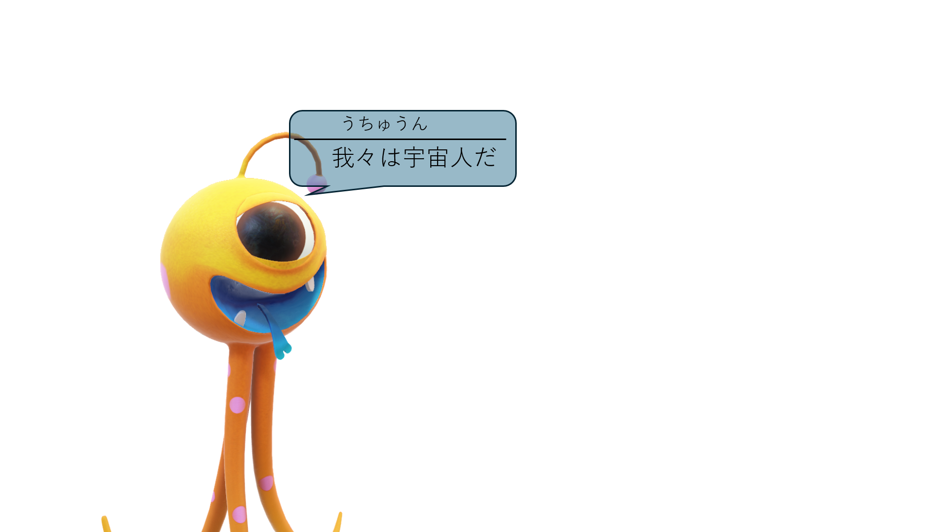
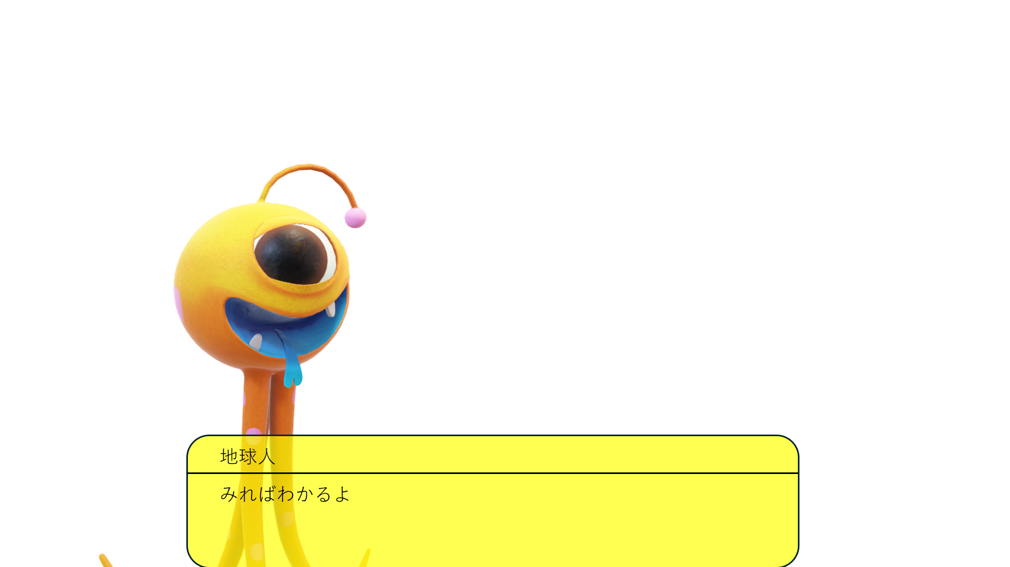
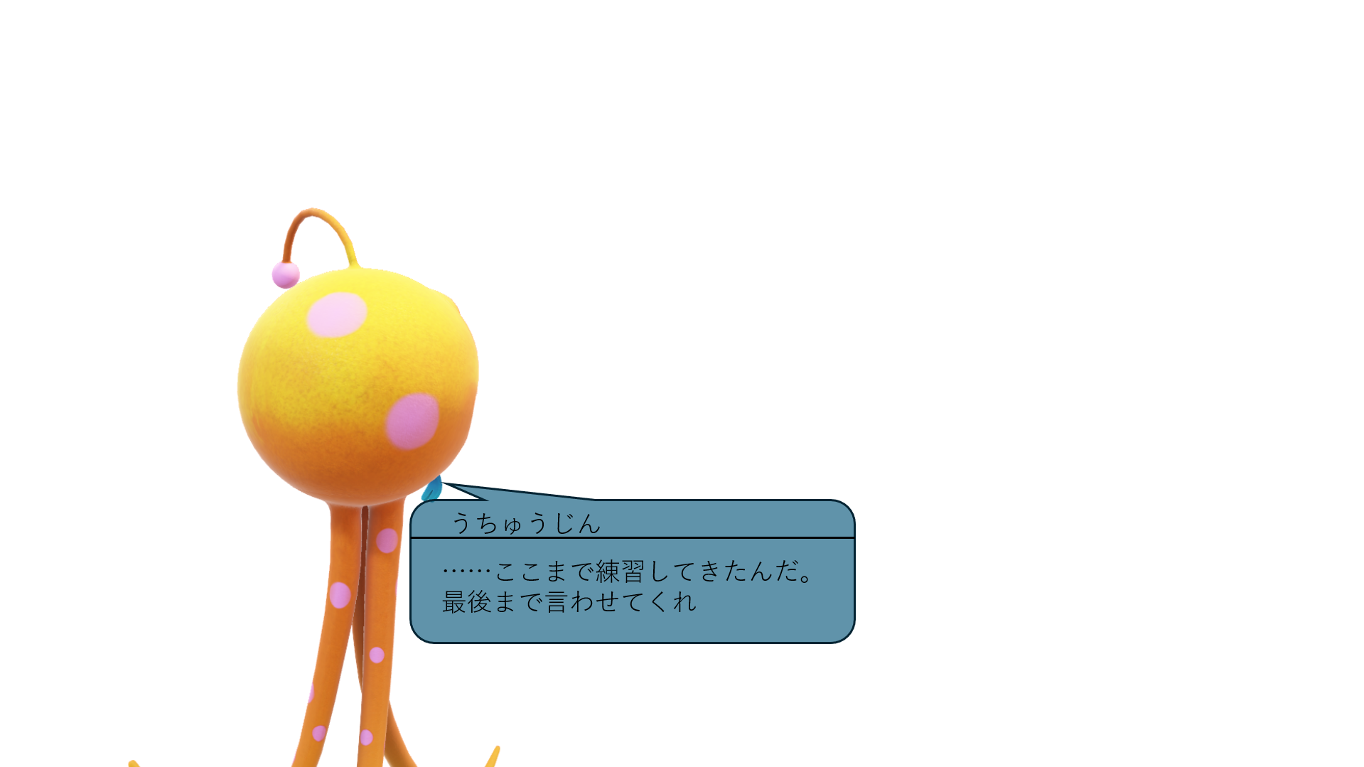

尻尾は話者側に向ける |  | 画面中央下部に表示 |  |  |  | セリフ吹き出しの大きさ自動調整

